Testo
Calcolare la matrice dei coefficienti di cograduazione di Spearman tra le variabili prezzo, potenza e casse tenendo conto dei gradi ripetuti
Confrontare i coefficienti di correlazione con quelli di cograduazione
Analizzare la significatività dei coefficienti di cograduazione

Cograd-gradi-ripetuti
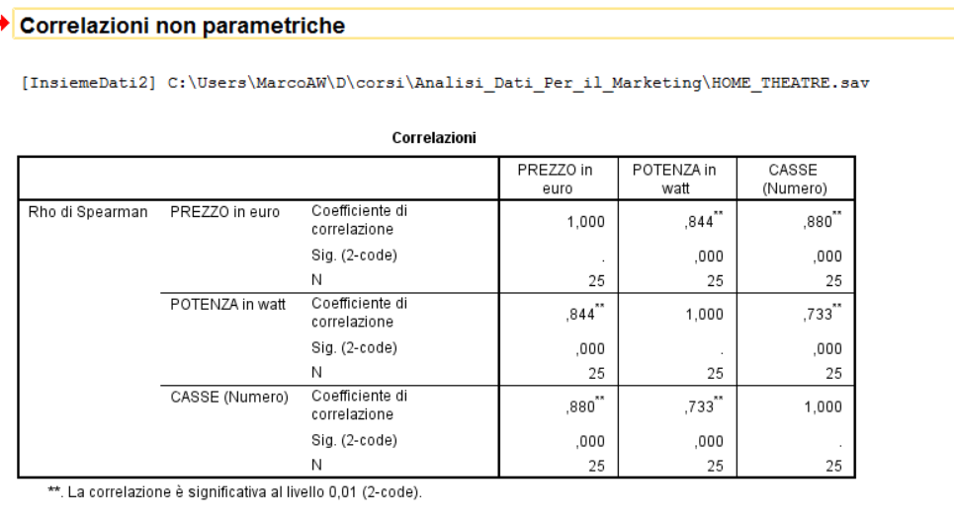
 | MARCA | PREZZO | POTENZA | CASSE | g(x) | g(y) | g(z)
1 | Akai 4200 | 208 | 150 | 4 | 3 | 2 | 3 |  | Matrice dei coefficienti di cograduazione |  |  |  | Matrice dei coefficienti di cograduazione (ottenuta tramite il comp agiutnivo analisi dei dati)
2 | Hitachi K180 | 161 | 160 | 4 | 2 | 3 | 3 |  |  | g(x) | g(y) | g(z) |  | g(x) | g(y) | g(z)
3 | Lg DAT200 | 210 | 320 | 4 | 4 | 5 | 3 | 0 | g(x) | 1 | 0.84375307689 | 0.88042506102 | g(x) | 1
4 | Waitec HTXE | 120 | 120 | 3 | 1 | 1 | 1 | 1 | g(y) | 0.84375307689 | 1 | 0.73276144227 | g(y) | 0.84375307689 | 1
5 | Genesis AV3 | 520 | 600 | 6 | 18 | 13 | 15 | 2 | g(z) | 0.88042506102 | 0.73276144227 | 1 | g(z) | 0.88042506102 | 0.73276144227 | 1
6 | Kenwood SLIM1. | 452 | 240 | 6 | 15 | 4 | 15
7 | Orion HTS2965 | 260 | 500 | 5 | 7 | 8.5 | 7
8 | Pioneer DCS323 | 280 | 500 | 6 | 8 | 8.5 | 15 |  | Matrice dei coefficienti di correlazione |  |  |  | Matrice dei coefficienti di correlazione (ottenuta tramite il comp agiutnivo analisi dei dati)
9 | Samsung UP30 | 230 | 500 | 5 | 5 | 8.5 | 7 |  |  | PREZZO | POTENZA | CASSE |  | PREZZO | POTENZA | CASSE
10 | Samsung TWP32 | 400 | 700 | 5 | 12 | 16.5 | 7 | 0 | PREZZO | 1 | 0.8075827149 | 0.70994589723 | PREZZO | 1
11 | Sharp AT1000 | 440 | 600 | 6 | 14 | 13 | 15 | 1 | POTENZA | 0.8075827149 | 1 | 0.69244702788 | POTENZA | 0.8075827149 | 1
12 | Teac PLD2100 | 250 | 550 | 5 | 6 | 11 | 7 | 2 | CASSE | 0.70994589723 | 0.69244702788 | 1 | CASSE | 0.70994589723 | 0.69244702788 | 1
13 | Jbl DSC1000 | 650 | 700 | 7 | 20 | 16.5 | 22.5
14 | Kenwood 5.1D | 408 | 650 | 6 | 13 | 15 | 15
15 | Panasonic HT88 | 550 | 900 | 6 | 19 | 21 | 15 | In tutti e 3 i casi la relazione tra i posti d'ordine è maggiore della relazione lineare
16 | Philips RGB500 | 330 | 600 | 5 | 9.5 | 13 | 7
17 | Pioneer HTW | 460 | 500 | 6 | 16 | 8.5 | 15
18 | Sony PALPRO | 380 | 800 | 6 | 11 | 19 | 15 |  | Calcolo p-values dei coefficienti di cograduazione
19 | Technics DV290 | 700 | 720 | 6 | 21 | 18 | 15
20 | Thomson DPL943 | 330 | 400 | 6 | 9.5 | 6 | 15 |  |  | g(x) | g(y) | g(z)
21 | Jvc THR1 | 494 | 810 | 7 | 17 | 20 | 22.5 |  | g(x) | #DIV/0! | 7.5391463107 | 8.9044728666
22 | Kenwood CIN5.4 | 816 | 1500 | 6 | 22 | 25 | 15 |  | g(y) | 7.5391463107 | #NUM! | 5.1642538207
23 | Pioneer RCS9H | 1299 | 1040 | 7 | 24 | 23 | 22.5 |  | g(z) | 8.9044728666 | 5.1642538207 | #DIV/0!
24 | Sony RH7000 | 1550 | 1350 | 7 | 25 | 24 | 22.5
25 | Yamaha YHT941 | 850 | 1000 | 8 | 23 | 22 | 25

 |  |  |  |  |  |  |  |  |  | g(x) | g(y) | g(z)
 |  |  |  |  |  | n= | 25 |  | g(x) | #DIV/0! | 1.1688771106E-07 | 6.5096689182E-09
 |  |  |  |  |  |  |  |  | g(y) | 1.1688771106E-07 | #NUM! | 3.1065835469E-05
 |  |  |  |  |  |  |  |  | g(z) | 6.5096689182E-09 | 3.1065835469E-05 | #DIV/0!

 |  |  |  |  |  |  |  |  | Tutti i p-values sono molto bassi==> tutte le cograduzioni sono significative

